エビデンス
試験エビデンス |  |  | システム名 | 在庫管理システム | 作成者 | 中村
 |  |  | 業務分類 | Admin
 |  |  | 機能 | 在庫センター情報 | 作成日 | 2025-05-22
 |  |  | 機能ID | IT01F004
項番 |  | 1-1
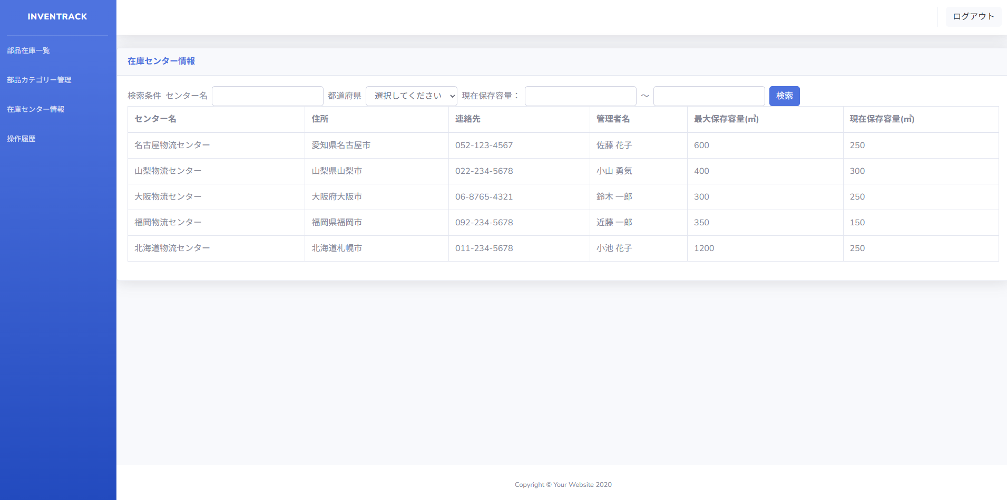

項番 |  | 1-2

 | 対象データ

 | 出力結果
 | (1~全て取得)

 | (250~全て取得)

 | (~150全て取得)

 | (250~250全て取得)

障害ID_001
削除フラグ＝1のレコード

出力結果
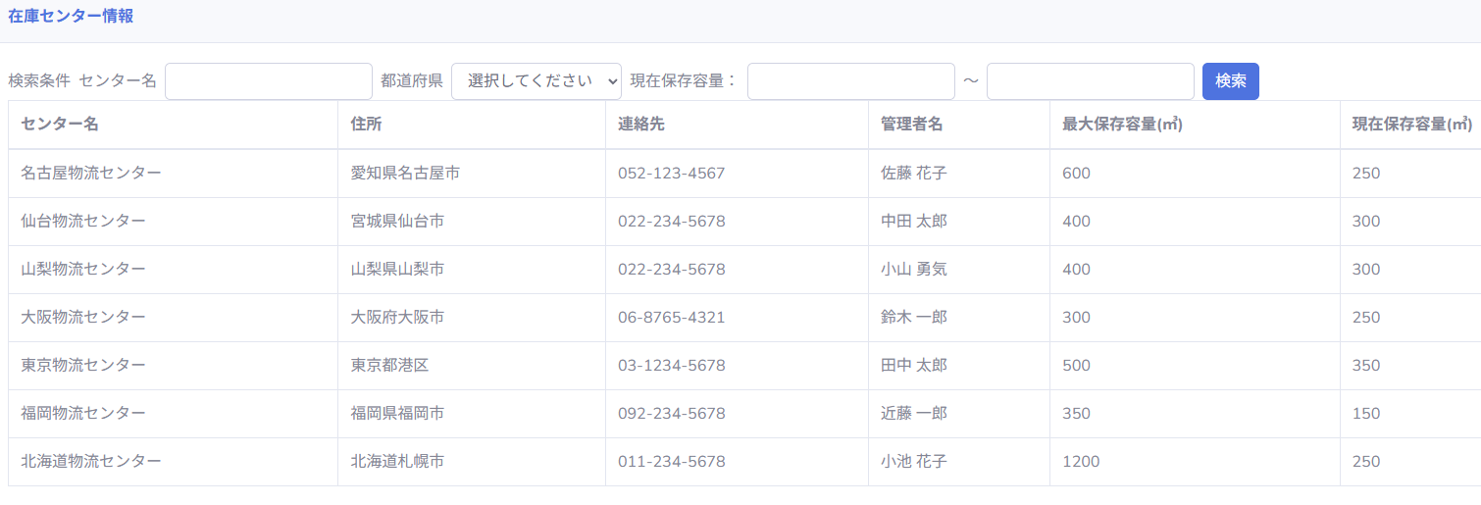

削除フラグ＝1のレコードが表示されている

障害ID_002
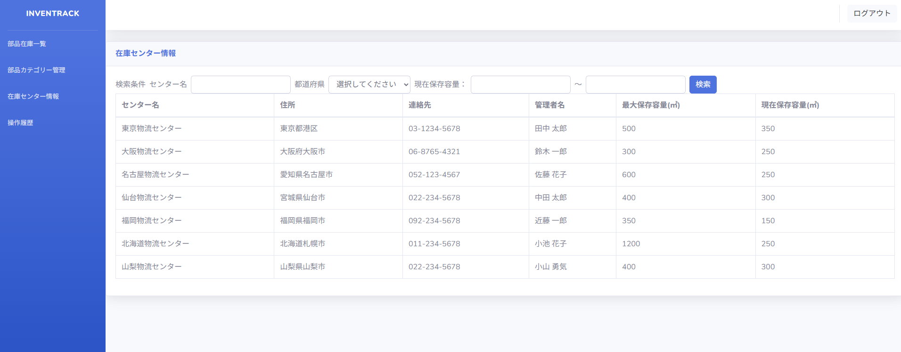

並び順がソートされていない

出力結果

